Mapa de categorização de proble
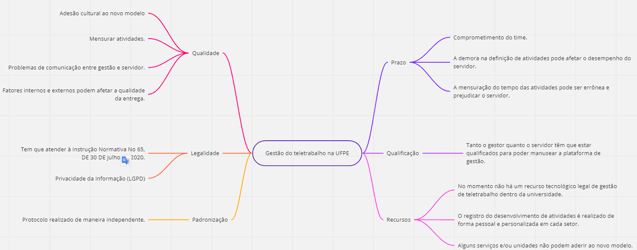

Diagrama Ishikawa MENSURAR
DIAGRAMA DE ISHIKAWA - Causa e Efeito

Gestão
Procedimentos e Normas
Pessoas
Tecnologia
Ambiente de trabalho
Fatores externos

 | É difícil realizar a mensuração de atividades

As atividades são mensuradas com demora |  |  |  |  | O time é pouco comprometido com o teletrabalho

O gestor é sobrecarrgado com a quantidade de atividades e compromissos que possui |  | É díficil realizar analise dos requisitos necessários para a mensuração |  |  | O funcionário realiza o teletrabalho em um ambiente que o distrai e/ou atrabalha


 |  |  | Existe muitas variaveis que impactam na mensuração de atividades |  |  | Existem funionários que são permitidos a realizar teletrabalho mesmo não tendo condições | MENSURAR ATIVIDADES

 |  |  | Existem funcionários que são permitidos a realizar teletrabalho mesmo não tendo condições

Não existe um sistema definido |  | Existe falta de estrutura para realizar a atividade no ambiente de teletrabalho |  |  | É necessário que novos modelos de atividades que sejam implementados sigam regras e instruções

O gestor e servidores não estão aptos a manusear o novo sistema | Fatores Internos e Externos afetam a qualidade da entregua |  |  | Tem que atender à Instrução Normativa Nº 65

Diagrama Ishikawa LEI
DIAGRAMA DE ISHIKAWA - Causa e Efeito

Gestão
Procedimentos e Normas
Pessoas
Tecnologia
Ambiente de trabalho
Fatores externos

 | Os protocolos são realizados de maneira independente

Existe problemas de comunicação entre gestor e servidor |  |  |  | Existe resistência cultural das pessoas ao trabalho remoto

Não existe sistema que facilite a comunicação no teletrabalho |  | Cada unidade tem sua própria forma para fazer sua gestão |  | Alguns gestores e servidores sentem dificuldade de lidar com técnologias complexas

 |  |  |  |  | Alguns gestores e servidores nunca tiveram acesso e/ou treinamento com tecnologias complexas | ADEQUAÇÃO AS LÉIS

Não era visto como importante a adesão de recursos técnológicos para o teletrabalho

A adesão ao teletrabalho foi realizada de maneira abrupta |  | Alguns serviços e/ou unidades necessitam de presença obrigatória |  | É preciso atender a LGPD

Não existe recurso técnologico legal de gestão de teletrabalho dentro da univeridade | Alguns serviços e/ou unidades não podem aderir ao novo modelo. |  | É necessário haver regras que garantam a segurança da informação

